상품제안서
쿨론 기본라인 티셔츠 | 상품코드: S29872

 |  |  |  |  |  |  | 02-713-8555 | www.synergygift.co.kr
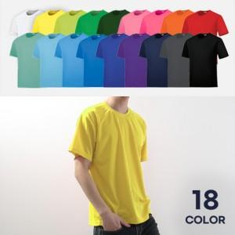

【상세/제작정보】

【인쇄/포장옵션】 | 실크, 자수, 풀칼라 / OPP(비닐)

【공급단가】 | 수량 | 30~ | 100~ | 500~ | 1,000~ | 3,000~
*VAT별도 | 아동 반팔 | 6,240원 | 5,530원 | 5,260원 | 5,130원 | 5,040원
 | 아동 긴팔 | 7,540원 | 6,760원 | 6,430원 | 6,270원 | 6,160원
 | 성인 반팔 | 6,890원 | 6,150원 | 5,850원 | 5,700원 | 5,600원
 | 성인 긴팔 | 8,190원 | 7,380원 | 7,020원 | 6,840원 | 6,720원

【상품 URL】 | https://www.synergygift.co.kr:443/src/goods_detail.php?gdno=29872

